(1-132)
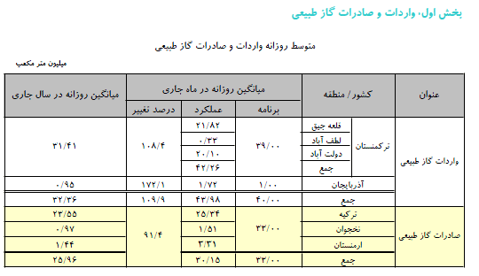
جدول (132-1) : صادرات و واردات گاز طبيعي طي سال هاي 1401-1393
 |  |  |  |  |  |  |  |  | (میلیون متر مکعب)
سال | واردات |  |  | صادرات
 | از ترکمنستان | از آذربایجان | جمع | به ترکیه | به نخجوان | به ارمنستان | به آذربایجان | به عراق | جمع
1393 | 7157.4 | 368.4 | 7525.8 | 9018.9 | 294.8 | 382.1 | - | - | 9695.9
1394 | 8798.8 | 267.5 | 9066.3 | 7943.1 | 257.6 | 366.3 | - | - | 8567
1395 | 5786 | 82 | 5868 | 8082.3 | 283.4 | 365.6 | 337.2 | - | 9068.4
1396 | 3861 | - | 3861 | 9205.9 | 232.6 | 375.2 | 1390.1 | 2023.1 | 13226.9
1397 | 1936.1 | 179.8 | 2115.9 | 8030.3 | 239.4 | 519.3 | 563.5 | 4555.4 | 13907.8
1398 | - | 399 | 399 | 7526.3 | 252.8 | 371.8 | - | 9324.1 | 17475
1399 | ○ | ○ | 310 | ○ | ○ | ○ | ○ | ○ | 16966.8
1400 | ○ | ○ | 520 | ○ | ○ | ○ | ○ | ○ | 17264
1401 | ○ | ○ | 1490 | ○ | ○ | ○ | ○ | ○ | 19986.4
○ مقادیر محرمانه می باشند.

